Đánh Giá epoch_FFNN
Thực nghiệm với việc cố định tham số tốt nhất tìm được tại sheet 1

 | Tại kết quả thực nghiệm sheet 1 của tập AVAL tỷ lệ 80 train : 20 test, có được tham số batch_size, neural_hidden tốt nhất, cố định 2 tham số này và tiến hành thay đổi epoch xem độ lỗi dựa trên tập test
 | Mô hình có 1 lớp input-1 lớp ẩn-1 lớp output
 | Neural input được cố định là 7, neural ouput là 1
 | Trong thực nghiệm này quá trình train đã được thực nghiệm tại sheet 1 cho ra các tham số Epoch =200, neural Hidden=13, batch_size=8 là tốt nhất
 | , giữ lại các giá trị neuralHidden và Batch_size tốt nhất và thay đổi epochs để quá trình train tính trọng số tốt nhất
 | , sau đó đem các tham số này cùng với trọng số vào mô hình để thực hiện dự đoán trên tập test và tính lỗi MSE
 | Epochs | batch_size | neural Hidden | MSE (tập test) | Biểu Đồ MSE trên tập test
 | 10 | 8 | 13 | 0.001646
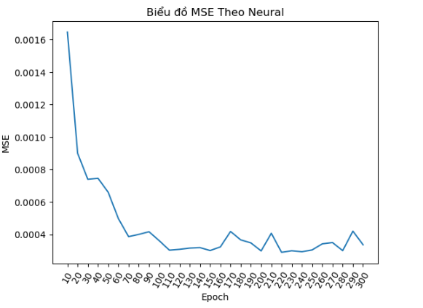
 | 20 | 8 | 13 | 0.0009
 | 30 | 8 | 13 | 0.00074
 | 40 | 8 | 13 | 0.000746
 | 50 | 8 | 13 | 0.00066
 | 60 | 8 | 13 | 0.000498
 | 70 | 8 | 13 | 0.000386
 | 80 | 8 | 13 | 0.0004
 | 90 | 8 | 13 | 0.000417
 | 100 | 8 | 13 | 0.000362
 | 110 | 8 | 13 | 0.000303
 | 120 | 8 | 13 | 0.000308
 | 130 | 8 | 13 | 0.000316
 | 140 | 8 | 13 | 0.000319
 | 150 | 8 | 13 | 0.000301
 | 160 | 8 | 13 | 0.000323
 | 170 | 8 | 13 | 0.000418
 | 180 | 8 | 13 | 0.000366
 | 190 | 8 | 13 | 0.000348
 | 200 | 8 | 13 | 0.000299
 | 210 | 8 | 13 | 0.000407
 | 220 | 8 | 13 | 0.00029
 | 230 | 8 | 13 | 0.0003
 | 240 | 8 | 13 | 0.000294
 | 250 | 8 | 13 | 0.000305
 | 260 | 8 | 13 | 0.000342
 | 270 | 8 | 13 | 0.00035
 | 280 | 8 | 13 | 0.0003
 | 290 | 8 | 13 | 0.00042
 | 300 | 8 | 13 | 0.000336

 | => Đúng như thầy nói, tập dữ liệu không có sự thay đổi nhiều từ khi đạt đến giá trị 100 epoch trở lên (chênh lệch chỉ khoảng +- 0.0002)

Thực nghiệm với việc cho mô hình FFNN tự lựa chọn các tham số tốt nhất

 | Mô hình có 1 lớp input-1 lớp ẩn-1 lớp output
 | Neural input được cố định là 7, neural ouput là 1
 | Trong thực nghiệm này quá trình train sẽ cho ra các tham số Epoch, neural Hidden, batch_size, cùng với trọng tốt nhất đem các tham số và trọng số này vào dự đoán trên tập test và tính lỗi MSE

 | Epoch | Neural Hidden | batch_size | MSE (tập test)
 | 10 | 11 | 8 | 0.00068 | Biểu Đồ MSE trên tập test
 | 20 | 13 | 8 | 0.000403
 | 30 | 2 | 128 | 0.020563
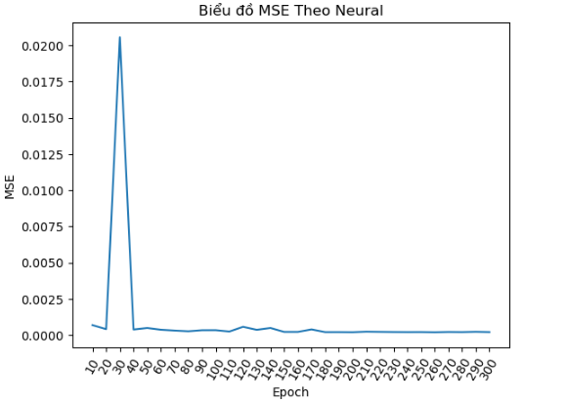
 | 40 | 10 | 8 | 0.000378
 | 50 | 8 | 8 | 0.000483
 | 60 | 13 | 8 | 0.000362
 | 70 | 15 | 8 | 0.000306
 | 80 | 19 | 8 | 0.000258
 | 90 | 18 | 16 | 0.00033
 | 100 | 6 | 16 | 0.000333
 | 110 | 11 | 8 | 0.00024
 | 120 | 8 | 32 | 0.000564
 | 130 | 6 | 16 | 0.000357
 | 140 | 6 | 64 | 0.000483
 | 150 | 15 | 8 | 0.000215
 | 160 | 20 | 8 | 0.000215
 | 170 | 14 | 32 | 0.000386
 | 180 | 19 | 8 | 0.0002
 | 190 | 7 | 8 | 0.000201
 | 200 | 12 | 8 | 0.000194
 | 210 | 16 | 8 | 0.000231
 | 220 | 3 | 8 | 0.000218
 | 230 | 19 | 16 | 0.000207
 | 240 | 20 | 8 | 0.000201
 | 250 | 20 | 8 | 0.000204
 | 260 | 18 | 8 | 0.000191
 | 270 | 19 | 16 | 0.00021
 | 280 | 17 | 8 | 0.000202
 | 290 | 14 | 8 | 0.000223
 | 300 | 15 | 8 | 0.000202

 | => Đối với việc để mô hình tự lựa chọn tham số thì kết quả quá trình train sẽ luôn luôn cho ra các tham số thích hợp để tiến hành dự đoán cho MSE trên tập test đạt giá trị nhỏ nhất
 | tại thực nghiệm này sự chênh lệch MSE chỉ trong khoảng +-0.0002

=> Tại kết quả thực nghiệm 1 và 2 cho thấy được việc để các epoch càng lớn là không có ý nghĩa và tốn thời gian, vì sự chênh lệch MSE giữa chúng rất nhỏ
=> Trong thực nghiệm sẽ cho epoch chạy trong các giá trị [50,100,150,200,250,300] để tìm ra epoch tốt nhất

Tìm K_KNN
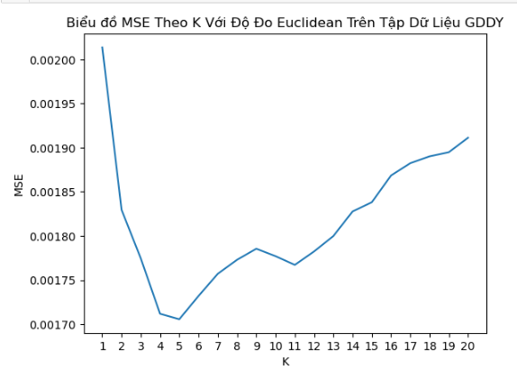
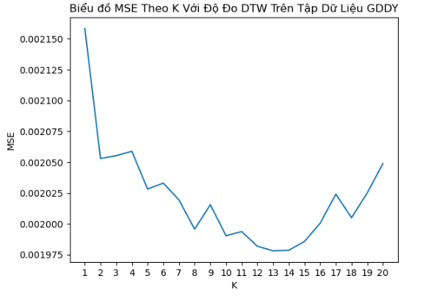
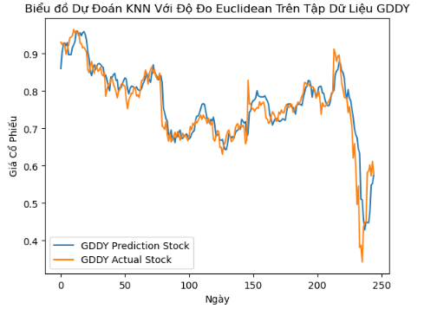
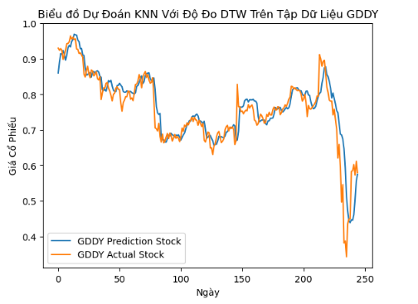
Thực Nghiệm Tìm Số Lượng Neural Tốt Nhất

Tham Số KNN Thực Nghiệm:
 | + K tăng dần từ 1 tới 20
 | + Độ đo: euclidean và Dynamic time warping
 | + Cửa sổ mẫu là 7 ngày
 | + Cửa sổ dự đoán là 1 ngày
 | + Cửa sổ trượt là 1 ngày

Bảng Tổng Kết Thực Nghiệm

 | Độ Đo | K | MSE | Time
AVAL | Euclidean | 11 | 0.000247 | 6.545341
 | Dtw | 14 | 0.000248 | 96.883800
AGLE | Euclidean | 5 | 0.001547 | 5.592438
 | Dtw | 11 | 0.001559 | 76.132296
MDLY | Euclidean | 4 | 0.000433 | 13.944002
 | Dtw | 3 | 0.000379 | 185.468345
GDDY | Euclidean | 5 | 0.001706 | 10.799860
 | Dtw | 13 | 0.001978 | 156.184157

Bảng Chi tiết Thực Nghiệm

K-Nearest Neighbord
K | MSE Tập Dữ Liệu AVAL |  |  |  | MSE Tập Dữ Liệu AGLE |  |  |  | MSE Tập Dữ Liệu MDLY |  |  |  | MSE Tập Dữ Liệu GDDY
 | MSE (Euclidean) | Time_Euclidean | MSE (DTW) | Time_Dtw | MSE (Euclidean) | Time_Euclidean | MSE (DTW) | Time_Dtw | MSE (Euclidean) | Time_Euclidean | MSE (DTW) | Time_Dtw | MSE (Euclidean) | Time_Euclidean | MSE (DTW) | Time_Dtw | Chú Thích:
1 | 0.000441 | 6.684868 | 0.000534 | 95.291568 | 0.00245 | 6.735649 | 0.002633 | 99.58141 | 0.000542 | 13.966532 | 0.000466 | 186.234808 | 0.002014 | 10.638155 | 0.002158 | 153.313614
2 | 0.000340 | 6.582765 | 0.000395 | 94.890307 | 0.001796 | 7.289295 | 0.001916 | 99.608273 | 0.000474 | 14.025816 | 0.000394 | 184.651486 | 0.001830 | 10.616926 | 0.002053 | 152.878397 | XXXX | : MSE nhỏ nhất
3 | 0.000317 | 6.482856 | 0.000315 | 96.274488 | 0.001623 | 5.498711 | 0.001848 | 81.06725 | 0.000444 | 13.667216 | 0.000379 | 185.468345 | 0.001775 | 10.691381 | 0.002055 | 152.999238
4 | 0.000301 | 6.232914 | 0.000273 | 94.879991 | 0.001558 | 5.155042 | 0.001746 | 72.088814 | 0.000433 | 13.944002 | 0.000390 | 186.176302 | 0.001712 | 10.519810 | 0.002059 | 153.153747 | XXXXX | : MSE nhỏ thứ 2
5 | 0.000275 | 6.778636 | 0.000261 | 95.931480 | 0.001547 | 5.592438 | 0.001709 | 77.300391 | 0.000440 | 13.860317 | 0.000411 | 186.869756 | 0.001706 | 10.799860 | 0.002028 | 155.067108
6 | 0.000255 | 6.333124 | 0.000251 | 96.770569 | 0.001555 | 6.061079 | 0.001703 | 71.696395 | 0.000444 | 13.895186 | 0.000430 | 186.261253 | 0.001732 | 10.995181 | 0.002033 | 154.137336
7 | 0.000253 | 6.679572 | 0.000253 | 96.445583 | 0.001584 | 4.170897 | 0.001702 | 69.577852 | 0.000459 | 13.564093 | 0.000446 | 187.595550 | 0.001757 | 10.825910 | 0.002019 | 154.506894
8 | 0.000255 | 6.503490 | 0.000254 | 97.428806 | 0.001589 | 4.792461 | 0.001643 | 70.958951 | 0.000465 | 13.415254 | 0.000462 | 188.392539 | 0.001773 | 10.913005 | 0.001996 | 154.231371
9 | 0.000255 | 6.573649 | 0.000247 | 96.414640 | 0.001617 | 5.200878 | 0.001628 | 73.14664 | 0.000479 | 13.403110 | 0.000473 | 187.808820 | 0.001786 | 10.831100 | 0.002015 | 155.476839
10 | 0.000249 | 6.639069 | 0.000252 | 97.053712 | 0.001603 | 4.873856 | 0.001594 | 68.219787 | 0.000493 | 13.383102 | 0.000489 | 187.301278 | 0.001777 | 10.980740 | 0.001990 | 156.105199
11 | 0.0002474 | 6.545341 | 0.000251 | 96.410646 | 0.001617 | 5.561194 | 0.001559 | 76.132296 | 0.000502 | 13.408559 | 0.000506 | 192.940470 | 0.001767 | 10.807251 | 0.001994 | 155.532150
12 | 0.000252 | 6.379849 | 0.000251 | 96.998328 | 0.00167 | 5.576818 | 0.001625 | 77.256033 | 0.000519 | 14.652817 | 0.000520 | 158.410666 | 0.001782 | 10.930551 | 0.001982 | 154.093460
13 | 0.000252 | 6.592204 | 0.000252 | 96.757020 | 0.001704 | 5.639302 | 0.00163 | 56.551388 | 0.000534 | 11.309850 | 0.000534 | 138.157684 | 0.001800 | 10.919315 | 0.001978 | 156.184157
14 | 0.000254 | 6.831820 | 0.0002473 | 96.883800 | 0.001707 | 3.874092 | 0.001619 | 55.893097 | 0.000544 | 9.443263 | 0.000547 | 146.553252 | 0.001828 | 11.355988 | 0.001979 | 151.779145
15 | 0.000259 | 6.514098 | 0.000250 | 98.492189 | 0.001726 | 4.233383 | 0.001622 | 55.400811 | 0.000554 | 9.685230 | 0.000558 | 138.443924 | 0.001838 | 8.927779 | 0.001986 | 122.841213
16 | 0.000263 | 7.012051 | 0.000250 | 96.423232 | 0.001718 | 4.124007 | 0.001659 | 53.354877 | 0.000565 | 10.278839 | 0.000569 | 142.922030 | 0.001869 | 7.685695 | 0.002000 | 120.892338
17 | 0.000263 | 6.401973 | 0.000251 | 97.097988 | 0.001725 | 4.202141 | 0.001694 | 55.885607 | 0.000575 | 8.982270 | 0.000577 | 123.981574 | 0.001882 | 8.887332 | 0.002024 | 118.002183
18 | 0.000264 | 6.687075 | 0.000253 | 95.756274 | 0.001723 | 3.920956 | 0.001683 | 56.571924 | 0.000584 | 8.013747 | 0.000586 | 109.419349 | 0.001890 | 9.091617 | 0.002005 | 120.095963
19 | 0.000264 | 6.639069 | 0.000253 | 97.215549 | 0.001726 | 3.733501 | 0.001699 | 54.31593 | 0.000589 | 8.669845 | 0.000595 | 105.975620 | 0.001895 | 8.591734 | 0.002025 | 117.130199
20 | 0.000265 | 6.332093 | 0.000257 | 96.762531 | 0.001736 | 3.374179 | 0.001706 | 45.740185 | 0.000598 | 8.044988 | 0.000604 | 108.567310 | 0.001911 | 8.341795 | 0.002049 | 116.162678

AVAL

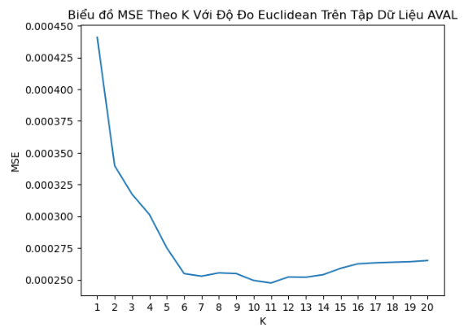
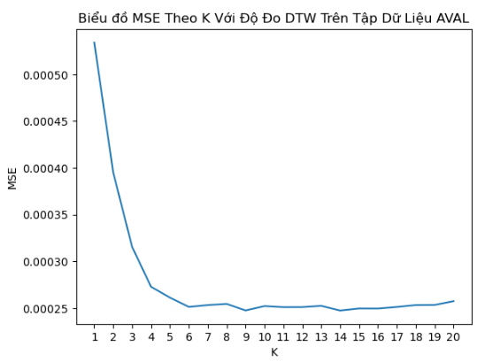

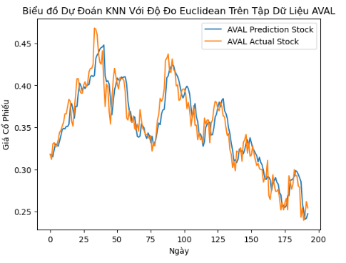
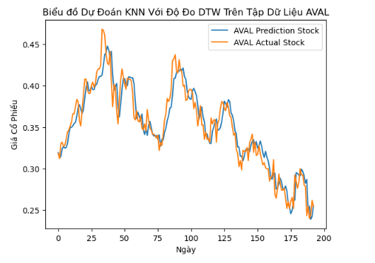

AGLE
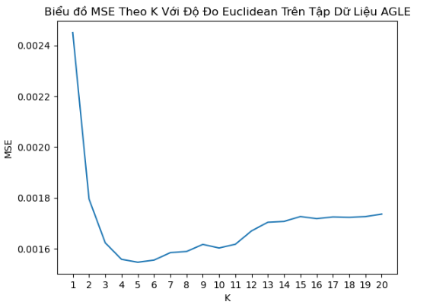
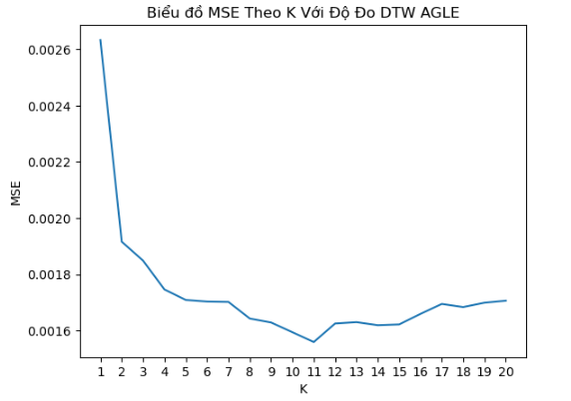

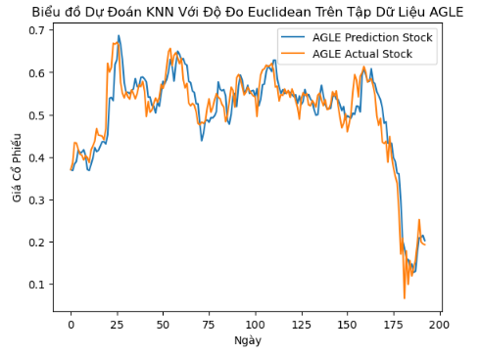
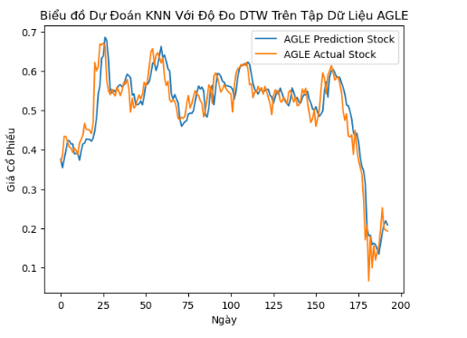

MDLY
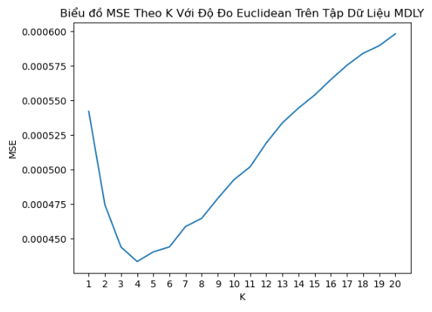
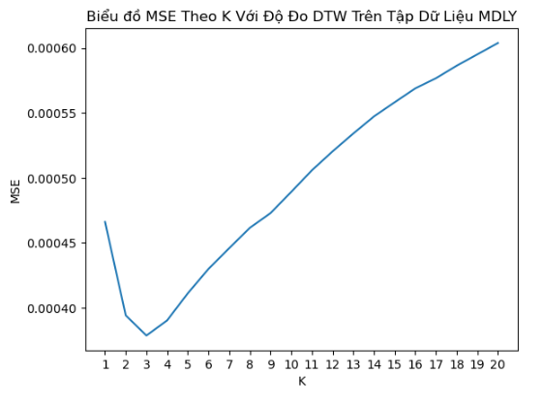

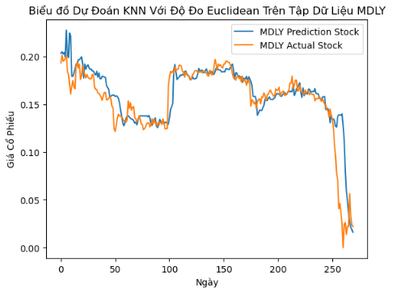
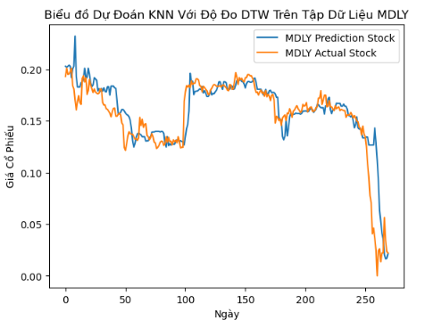

GDDY

FindNeuralHidden_FFNN
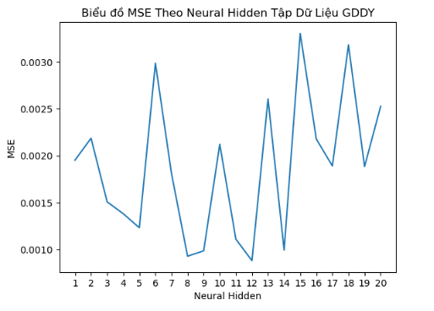
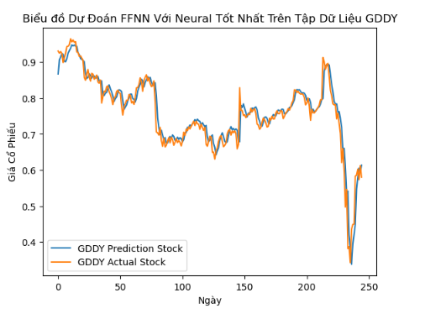
Thực Nghiệm Tìm Số Lượng Neural Tốt Nhất

Cấu Trúc Mô Hình FFNN Thực Nghiệm:
 | + 1 Lớp Input chứa 7 Neural
 | + 1 Lớp Hidden chứa neural từ 1 tới 20 để tìm ra tham số tốt nhất
 | + 1 Lớp Output chứa 1 Neural

Bảng Tổng Kết Thực Nghiệm

 | Neural Hidden | Batch Size | Epochs | Time Train
AVAL | 14.0 | 8.0 | 200.0 | 1269.384321
AGLE | 13.0 | 8.0 | 200.0 | 1321.600036
MDLY | 17.0 | 8.0 | 300.0 | 1169.933470
GDDY | 12.0 | 8.0 | 300.0 | 1722.029110

Bảng Chi tiết Thực Nghiệm

FFNN | MSE Tập Dữ Liệu AVAL |  |  |  |  |  | MSE Tập Dữ Liệu AGLE |  |  |  |  |  | MSE Tập Dữ Liệu MDLY |  |  |  |  |  | MSE Tập Dữ Liệu GDDY
Neural Hidden | Batch_Size | Epoch | MSE | Time Train | Time Test | Total Time | Batch_Size | Epoch | MSE | Time Train | Time Test | Total Time | Batch_Size | Epoch | MSE | Time Train | Time Test | Total Time | Batch_Size | Epoch | MSE | Time Train | Time Test | Total Time | Chú Thích:
1 | 8.0 | 300.0 | 0.000217 | 1146.465044 | 0.485564 | 1146.950607 | 8.0 | 300.0 | 0.001179 | 1184.913294 | 0.371461 | 1185.284755 | 8.0 | 300.0 | 0.001128 | 1635.227291 | 0.521306 | 1635.748597 | 8.0 | 250.0 | 0.001952 | 1401.978041 | 0.907636 | 1402.885677
2 | 8.0 | 250.0 | 0.000218 | 1174.775085 | 0.387928 | 1175.163013 | 8.0 | 300.0 | 0.001181 | 1234.509872 | 0.659497 | 1235.169369 | 8.0 | 300.0 | 0.000405 | 1589.894284 | 0.902981 | 1590.797265 | 16.0 | 200.0 | 0.002187 | 1325.857326 | 0.745602 | 1326.602927 | XXXX | :MSE nhỏ nhất
3 | 8.0 | 250.0 | 0.000234 | 1213.298316 | 0.630250 | 1213.928567 | 16.0 | 300.0 | 0.002141 | 1172.390386 | 0.528555 | 1172.918940 | 16.0 | 300.0 | 0.000100 | 1440.316936 | 0.269536 | 1440.586473 | 8.0 | 100.0 | 0.001507 | 1350.882249 | 0.360301 | 1351.242550
4 | 32.0 | 250.0 | 0.000342 | 1111.387159 | 0.352811 | 1111.739969 | 8.0 | 300.0 | 0.001162 | 1246.089677 | 0.529741 | 1246.619418 | 8.0 | 300.0 | 0.000089 | 1574.294738 | 0.377248 | 1574.671986 | 8.0 | 250.0 | 0.001380 | 1433.192593 | 0.364706 | 1433.557299
5 | 8.0 | 300.0 | 0.000287 | 1221.129247 | 10.556811 | 1231.686058 | 8.0 | 200.0 | 0.001190 | 1178.119755 | 0.435183 | 1178.554938 | 8.0 | 300.0 | 0.000174 | 1594.634665 | 8.521169 | 1603.155834 | 8.0 | 200.0 | 0.001230 | 1456.983125 | 0.413893 | 1457.397018
6 | 8.0 | 200.0 | 0.000201 | 1208.707217 | 0.361675 | 1209.068892 | 8.0 | 300.0 | 0.001130 | 1384.582963 | 0.738448 | 1385.321411 | 8.0 | 250.0 | 0.000198 | 1560.639046 | 0.439534 | 1561.078580 | 8.0 | 200.0 | 0.002987 | 1450.952945 | 3.817568 | 1454.770513
7 | 8.0 | 250.0 | 0.000237 | 1271.656645 | 0.486780 | 1272.143425 | 8.0 | 200.0 | 0.001339 | 1309.862775 | 0.597939 | 1310.460714 | 16.0 | 300.0 | 0.000074 | 1550.269712 | 0.414361 | 1550.684074 | 8.0 | 300.0 | 0.001809 | 1494.395917 | 5.988313 | 1500.384231
8 | 8.0 | 150.0 | 0.000260 | 1215.405300 | 2.403927 | 1217.809227 | 8.0 | 300.0 | 0.001066 | 1308.059547 | 0.632085 | 1308.691632 | 8.0 | 300.0 | 0.000132 | 1567.340487 | 0.523671 | 1567.864159 | 8.0 | 250.0 | 0.000926 | 1574.738716 | 0.446380 | 1575.185096
9 | 16.0 | 200.0 | 0.000219 | 1225.126027 | 0.712575 | 1225.838603 | 8.0 | 300.0 | 0.001175 | 1375.127280 | 0.395348 | 1375.522628 | 8.0 | 250.0 | 0.000177 | 1583.294159 | 7.080466 | 1590.374624 | 8.0 | 250.0 | 0.000983 | 1531.727035 | 0.435215 | 1532.162250
10 | 16.0 | 200.0 | 0.000206 | 1242.296201 | 0.507234 | 1242.803435 | 16.0 | 250.0 | 0.001619 | 1282.045295 | 0.367717 | 1282.413011 | 8.0 | 300.0 | 0.000068 | 1667.208170 | 0.413179 | 1667.621350 | 8.0 | 250.0 | 0.002122 | 1507.876548 | 3.323826 | 1511.200374
11 | 8.0 | 300.0 | 0.000201 | 1395.141955 | 0.596758 | 1395.738714 | 8.0 | 250.0 | 0.001023 | 1336.214132 | 0.576828 | 1336.790960 | 8.0 | 100.0 | 0.000122 | 1495.353870 | 10.893808 | 1506.247678 | 8.0 | 200.0 | 0.001109 | 1449.571717 | 0.737322 | 1450.309039
12 | 8.0 | 300.0 | 0.000202 | 1314.720416 | 0.405232 | 1315.125648 | 8.0 | 200.0 | 0.001039 | 1318.589969 | 0.297079 | 1318.887048 | 16.0 | 200.0 | 0.000186 | 1568.992955 | 1.116730 | 1570.109686 | 8.0 | 300.0 | 0.000878 | 1722.029110 | 0.503167 | 1722.532277
13 | 16.0 | 300.0 | 0.000202 | 1174.438317 | 0.613596 | 1175.051913 | 8.0 | 200.0 | 0.000996 | 1321.600036 | 0.521678 | 1322.121714 | 8.0 | 300.0 | 0.000085 | 1659.102973 | 0.636365 | 1659.739338 | 8.0 | 300.0 | 0.002606 | 1487.876495 | 4.936436 | 1492.812931
14 | 8.0 | 200.0 | 0.000191 | 1269.384321 | 0.534075 | 1269.918397 | 8.0 | 300.0 | 0.000999 | 1384.926064 | 0.397636 | 1385.323700 | 16.0 | 250.0 | 0.000167 | 1545.194226 | 0.591028 | 1545.785254 | 8.0 | 250.0 | 0.000991 | 1531.416746 | 0.597785 | 1532.014531
15 | 8.0 | 300.0 | 0.000202 | 1322.338099 | 0.714450 | 1323.052550 | 16.0 | 300.0 | 0.001121 | 1235.889580 | 0.345909 | 1236.235489 | 16.0 | 300.0 | 0.000124 | 1576.496323 | 0.426080 | 1576.922402 | 8.0 | 300.0 | 0.003305 | 1541.569196 | 4.397083 | 1545.966279
16 | 8.0 | 300.0 | 0.000202 | 1293.087175 | 0.656831 | 1293.744006 | 8.0 | 300.0 | 0.001012 | 1330.555277 | 0.476617 | 1331.031894 | 8.0 | 300.0 | 0.000083 | 1622.868663 | 0.252533 | 1623.121196 | 8.0 | 300.0 | 0.002178 | 1504.086128 | 0.593633 | 1504.679760
17 | 16.0 | 300.0 | 0.000200 | 1294.763565 | 0.541890 | 1295.305455 | 8.0 | 250.0 | 0.001047 | 1284.195589 | 0.406231 | 1284.601820 | 8.0 | 300.0 | 0.000056 | 1169.933470 | 0.241328 | 1170.174798 | 8.0 | 300.0 | 0.001890 | 1449.109961 | 0.381961 | 1449.491922
18 | 8.0 | 300.0 | 0.000204 | 1299.819778 | 0.316700 | 1300.136478 | 8.0 | 300.0 | 0.001007 | 1373.209046 | 0.624206 | 1373.833252 | 8.0 | 300.0 | 0.000096 | 1069.030805 | 0.255447 | 1069.286251 | 16.0 | 250.0 | 0.003183 | 1026.754112 | 2.753983 | 1029.508095
19 | 8.0 | 200.0 | 0.000195 | 1243.712395 | 0.376019 | 1244.088413 | 16.0 | 300.0 | 0.003472 | 1241.215138 | 4.391324 | 1245.606462 | 8.0 | 250.0 | 0.000079 | 953.474845 | 0.141778 | 953.616623 | 8.0 | 250.0 | 0.001884 | 940.545224 | 0.210497 | 940.755721
20 | 8.0 | 250.0 | 0.000203 | 1348.397552 | 0.361442 | 1348.758994 | 8.0 | 250.0 | 0.001023 | 1161.609637 | 0.339195 | 1161.948832 | 8.0 | 300.0 | 0.000096 | 798.612052 | 0.137941 | 798.749994 | 16.0 | 250.0 | 0.002527 | 907.666051 | 0.237548 | 907.903599

AVAL

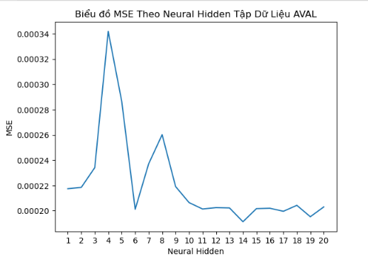
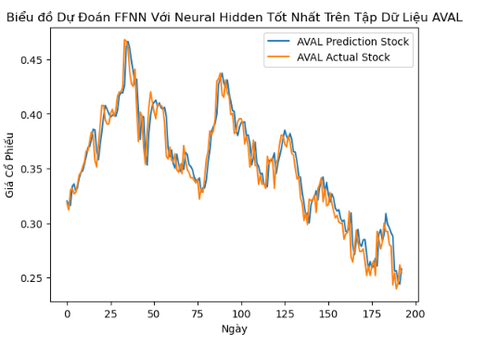

AGLE

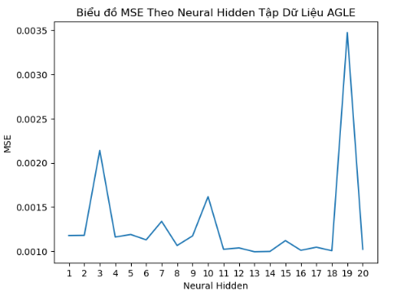
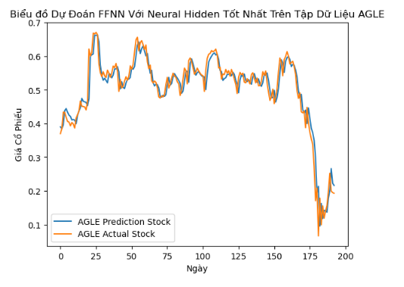

MDLY

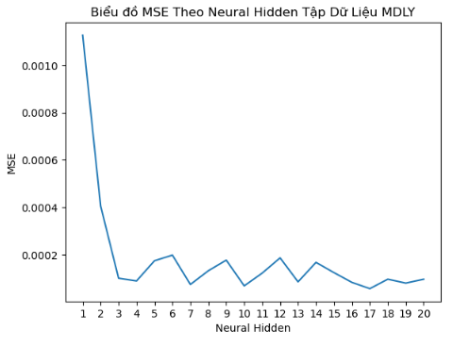
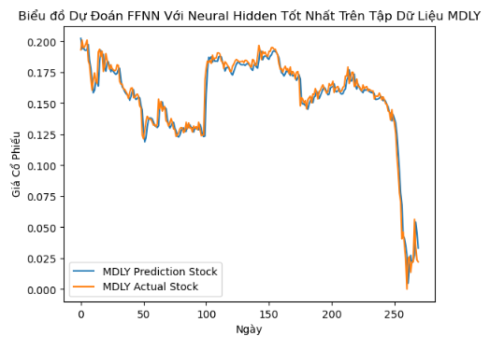

GDDY

FindNumberHiddenLayer_FFNN
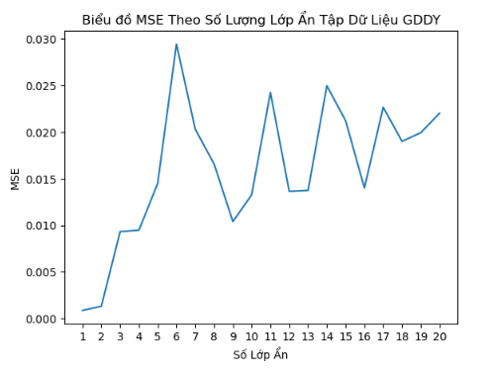
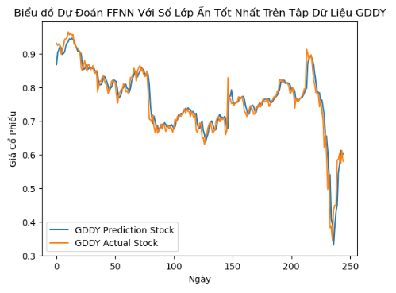
Thực Nghiệm Tìm Số Lượng Lớp Ẩn Tốt Nhất

Cấu Trúc Mô Hình FFNN Thực Nghiệm:
 | + 1 Lớp Input chứa 7 Neural
 | + Số Lớp Hidden Tăng dần từ 1 tới 5 để tìm số tham số tốt nhất tương ứng
 | + Số Neural tốt nhất được cố định tại thực nghiệm tìm số lượng neural tốt nhất đối với 1 lớp ẩn tại sheet (FindNumberHiddenLayer_FFNN)
 | + 1 Lớp Output chứa 1 Neural

Bảng Tổng Kết Thực Nghiệm

 | Hidden Layer | Neural Hidden | Batch Size | Epochs | Time Train
AVAL | 1 | 14.0 | 8.0 | 200.0 | 29.054017
AGLE | 1 | 13.0 | 8.0 | 200.0 | 25.357371
MDLY | 1 | 17.0 | 8.0 | 300.0 | 58.732235
GDDY | 1 | 12.0 | 8.0 | 300.0 | 43.009221

Bảng Chi tiết Thực Nghiệm

FFNN | MSE Tập Dữ Liệu AVAL |  |  |  |  |  |  | MSE Tập Dữ Liệu AGLE |  |  |  |  |  |  | MSE Tập Dữ Liệu MDLY |  |  |  |  |  |  | MSE Tập Dữ Liệu GDDY
Number Hidden Layer | Neural Hidden | Batch_Size | Epoch | MSE | Time Train | Time Test | Total Time | Neural Hidden | Batch_Size | Epoch | MSE | Time Train | Time Test | Total Time | Neural Hidden | Batch_Size | Epoch | MSE | Time Train | Time Test | Total Time | Neural Hidden | Batch_Size | Epoch | MSE | Time Train | Time Test | Total Time | Chú Thích:
1 | 14.0 | 8.0 | 200.0 | 0.000184 | 29.054017 | 0.352495 | 29.406512 | 13.0 | 8.0 | 200.0 | 0.000994 | 25.357371 | 0.118504 | 25.475875 | 17.0 | 8.0 | 300.0 | 0.000053 | 58.732235 | 0.199588 | 58.931823 | 12.0 | 8.0 | 300.0 | 0.000876 | 43.009221 | 0.124973 | 43.134194
2 | 14.0 | 8.0 | 200.0 | 0.000201 | 35.159628 | 0.269292 | 35.428921 | 13.0 | 8.0 | 200.0 | 0.001040 | 24.666514 | 0.138459 | 24.804973 | 17.0 | 8.0 | 300.0 | 0.000401 | 11.901498 | 0.238217 | 12.139715 | 12.0 | 8.0 | 300.0 | 0.001325 | 39.135210 | 0.124934 | 39.260144 | XXXX | :MSE nhỏ nhất
3 | 14.0 | 8.0 | 200.0 | 0.000361 | 36.019778 | 0.289602 | 36.309380 | 13.0 | 8.0 | 200.0 | 0.001059 | 25.630647 | 0.140056 | 25.770703 | 17.0 | 8.0 | 300.0 | 0.000150 | 61.914838 | 0.207903 | 62.122741 | 12.0 | 8.0 | 300.0 | 0.009328 | 2.813881 | 0.182264 | 2.996145
4 | 14.0 | 8.0 | 200.0 | 0.002474 | 2.973952 | 0.230068 | 3.204020 | 13.0 | 8.0 | 200.0 | 0.017176 | 2.812791 | 0.185460 | 2.998251 | 17.0 | 8.0 | 300.0 | 0.012003 | 4.402402 | 0.230565 | 4.632967 | 12.0 | 8.0 | 300.0 | 0.009486 | 2.993092 | 0.198494 | 3.191586
5 | 14.0 | 8.0 | 200.0 | 0.003461 | 5.754197 | 0.252006 | 6.006203 | 13.0 | 8.0 | 200.0 | 0.030352 | 2.595283 | 0.186193 | 2.781476 | 17.0 | 8.0 | 300.0 | 0.003132 | 16.142950 | 0.257780 | 16.400729 | 12.0 | 8.0 | 300.0 | 0.014494 | 3.081073 | 0.187416 | 3.268489
6 | 14.0 | 8.0 | 200.0 | 0.002921 | 5.482072 | 2.088223 | 7.570295 | 13.0 | 8.0 | 200.0 | 0.020966 | 2.860651 | 0.201926 | 3.062578 | 17.0 | 8.0 | 300.0 | 0.014398 | 4.954020 | 0.300262 | 5.254282 | 12.0 | 8.0 | 300.0 | 0.029448 | 3.691536 | 0.355145 | 4.046681
7 | 14.0 | 8.0 | 200.0 | 0.003283 | 5.958013 | 0.342563 | 6.300576 | 13.0 | 8.0 | 200.0 | 0.025828 | 3.087110 | 0.209391 | 3.296500 | 17.0 | 8.0 | 300.0 | 0.013524 | 4.134980 | 0.376472 | 4.511452 | 12.0 | 8.0 | 300.0 | 0.020316 | 3.994789 | 0.329826 | 4.324615
8 | 14.0 | 8.0 | 200.0 | 0.002554 | 6.128534 | 0.300478 | 6.429012 | 13.0 | 8.0 | 200.0 | 0.031828 | 3.384253 | 0.233227 | 3.617480 | 17.0 | 8.0 | 300.0 | 0.012652 | 5.977040 | 0.329512 | 6.306551 | 12.0 | 8.0 | 300.0 | 0.016583 | 3.900268 | 0.250554 | 4.150822
9 | 14.0 | 8.0 | 200.0 | 0.003073 | 6.538071 | 0.291291 | 6.829362 | 13.0 | 8.0 | 200.0 | 0.020930 | 3.600731 | 0.241564 | 3.842295 | 17.0 | 8.0 | 300.0 | 0.014452 | 5.125425 | 0.456413 | 5.581837 | 12.0 | 8.0 | 300.0 | 0.010405 | 4.353089 | 0.533361 | 4.886450
10 | 14.0 | 8.0 | 200.0 | 0.002520 | 4.791108 | 0.439654 | 5.230762 | 13.0 | 8.0 | 200.0 | 0.026454 | 3.518279 | 0.264805 | 3.783084 | 17.0 | 8.0 | 300.0 | 0.058525 | 66.295928 | 0.266703 | 66.562631 | 12.0 | 8.0 | 300.0 | 0.013282 | 7.171637 | 2.900921 | 10.072558
11 | 14.0 | 8.0 | 200.0 | 0.002547 | 7.264452 | 0.453021 | 7.717473 | 13.0 | 8.0 | 200.0 | 0.026173 | 3.891893 | 0.276218 | 4.168111 | 17.0 | 8.0 | 300.0 | 0.062236 | 68.681278 | 0.270054 | 68.951333 | 12.0 | 8.0 | 300.0 | 0.024257 | 6.967134 | 0.525996 | 7.493131
12 | 14.0 | 8.0 | 200.0 | 0.002723 | 7.237332 | 0.620366 | 7.857698 | 13.0 | 8.0 | 200.0 | 0.026500 | 4.143091 | 0.308146 | 4.451237 | 17.0 | 8.0 | 300.0 | 0.012203 | 4.400235 | 0.295805 | 4.696040 | 12.0 | 8.0 | 300.0 | 0.013655 | 8.174723 | 0.528944 | 8.703668
13 | 14.0 | 8.0 | 200.0 | 0.002660 | 10.035349 | 0.656096 | 10.691445 | 13.0 | 8.0 | 200.0 | 0.023132 | 4.590443 | 0.315498 | 4.905941 | 17.0 | 8.0 | 300.0 | 0.068190 | 72.866081 | 0.306441 | 73.172522 | 12.0 | 8.0 | 300.0 | 0.013755 | 8.267463 | 1.983982 | 10.251445
14 | 14.0 | 8.0 | 200.0 | 0.002966 | 10.820726 | 3.109690 | 13.930416 | 13.0 | 8.0 | 200.0 | 0.021479 | 4.271037 | 0.309265 | 4.580303 | 17.0 | 8.0 | 300.0 | 0.065104 | 76.315366 | 0.588854 | 76.904220 | 12.0 | 8.0 | 300.0 | 0.024981 | 8.008086 | 0.606916 | 8.615002
15 | 14.0 | 8.0 | 200.0 | 0.002518 | 15.976298 | 1.201260 | 17.177558 | 13.0 | 8.0 | 200.0 | 0.023421 | 4.737827 | 0.325272 | 5.063099 | 17.0 | 8.0 | 300.0 | 0.012719 | 5.377645 | 0.338110 | 5.715755 | 12.0 | 8.0 | 300.0 | 0.021232 | 8.355433 | 0.621079 | 8.976511
16 | 14.0 | 8.0 | 200.0 | 0.003249 | 11.971308 | 0.762182 | 12.733490 | 13.0 | 8.0 | 200.0 | 0.024654 | 4.866000 | 0.602507 | 5.468506 | 17.0 | 8.0 | 300.0 | 0.010791 | 5.518989 | 0.355122 | 5.874110 | 12.0 | 8.0 | 300.0 | 0.014013 | 9.057063 | 0.929546 | 9.986609
17 | 14.0 | 8.0 | 200.0 | 0.002744 | 9.268399 | 0.718319 | 9.986718 | 13.0 | 8.0 | 200.0 | 0.021265 | 5.087433 | 0.359966 | 5.447399 | 17.0 | 8.0 | 300.0 | 0.012303 | 5.461719 | 0.382328 | 5.844047 | 12.0 | 8.0 | 300.0 | 0.022679 | 8.810852 | 1.954940 | 10.765792
18 | 14.0 | 8.0 | 200.0 | 0.002961 | 10.073685 | 1.752113 | 11.825798 | 13.0 | 8.0 | 200.0 | 0.023757 | 5.295849 | 0.382841 | 5.678690 | 17.0 | 8.0 | 300.0 | 0.011779 | 6.535331 | 0.378796 | 6.914127 | 12.0 | 8.0 | 300.0 | 0.019018 | 9.191378 | 0.745727 | 9.937105
19 | 14.0 | 8.0 | 200.0 | 0.002980 | 9.345265 | 0.511148 | 9.856413 | 13.0 | 8.0 | 200.0 | 0.030893 | 5.289984 | 0.389823 | 5.679807 | 17.0 | 8.0 | 300.0 | 0.011006 | 7.481052 | 0.521319 | 8.002371 | 12.0 | 8.0 | 300.0 | 0.019946 | 8.376390 | 0.818295 | 9.194686
20 | 14.0 | 8.0 | 200.0 | 0.002522 | 6.707433 | 0.406125 | 7.113557 | 13.0 | 8.0 | 200.0 | 0.019931 | 6.422581 | 0.556780 | 6.979361 | 17.0 | 8.0 | 300.0 | 0.014233 | 6.706863 | 0.466316 | 7.173180 | 12.0 | 8.0 | 300.0 | 0.022045 | 9.771796 | 0.515501 | 10.287297

AVAL Hidden Layer

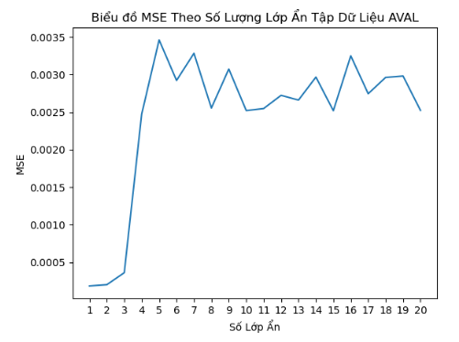
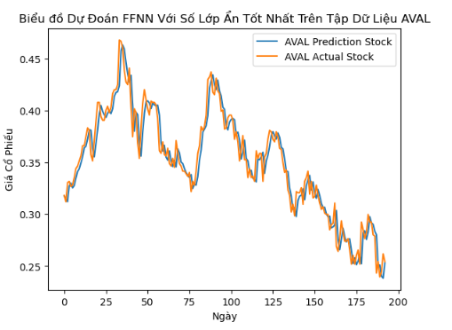

AGLE Hidden Layer

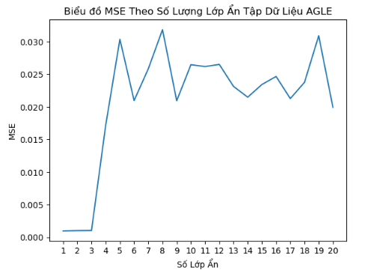
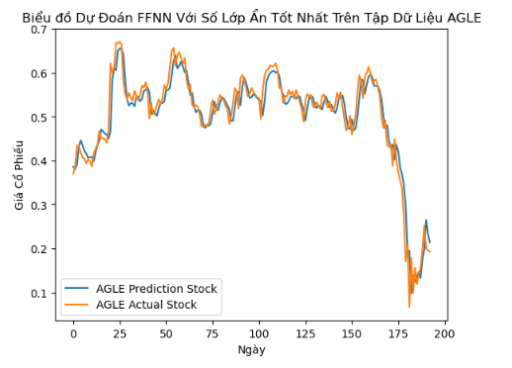

MDLY Hidden Layer
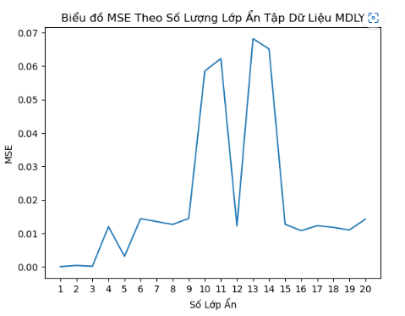
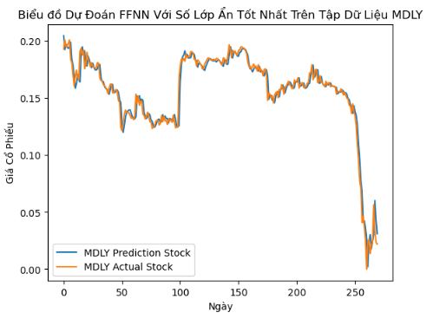

GDDY Hidden Layer

